Regras
[APSFW0202] - Perfil de risco
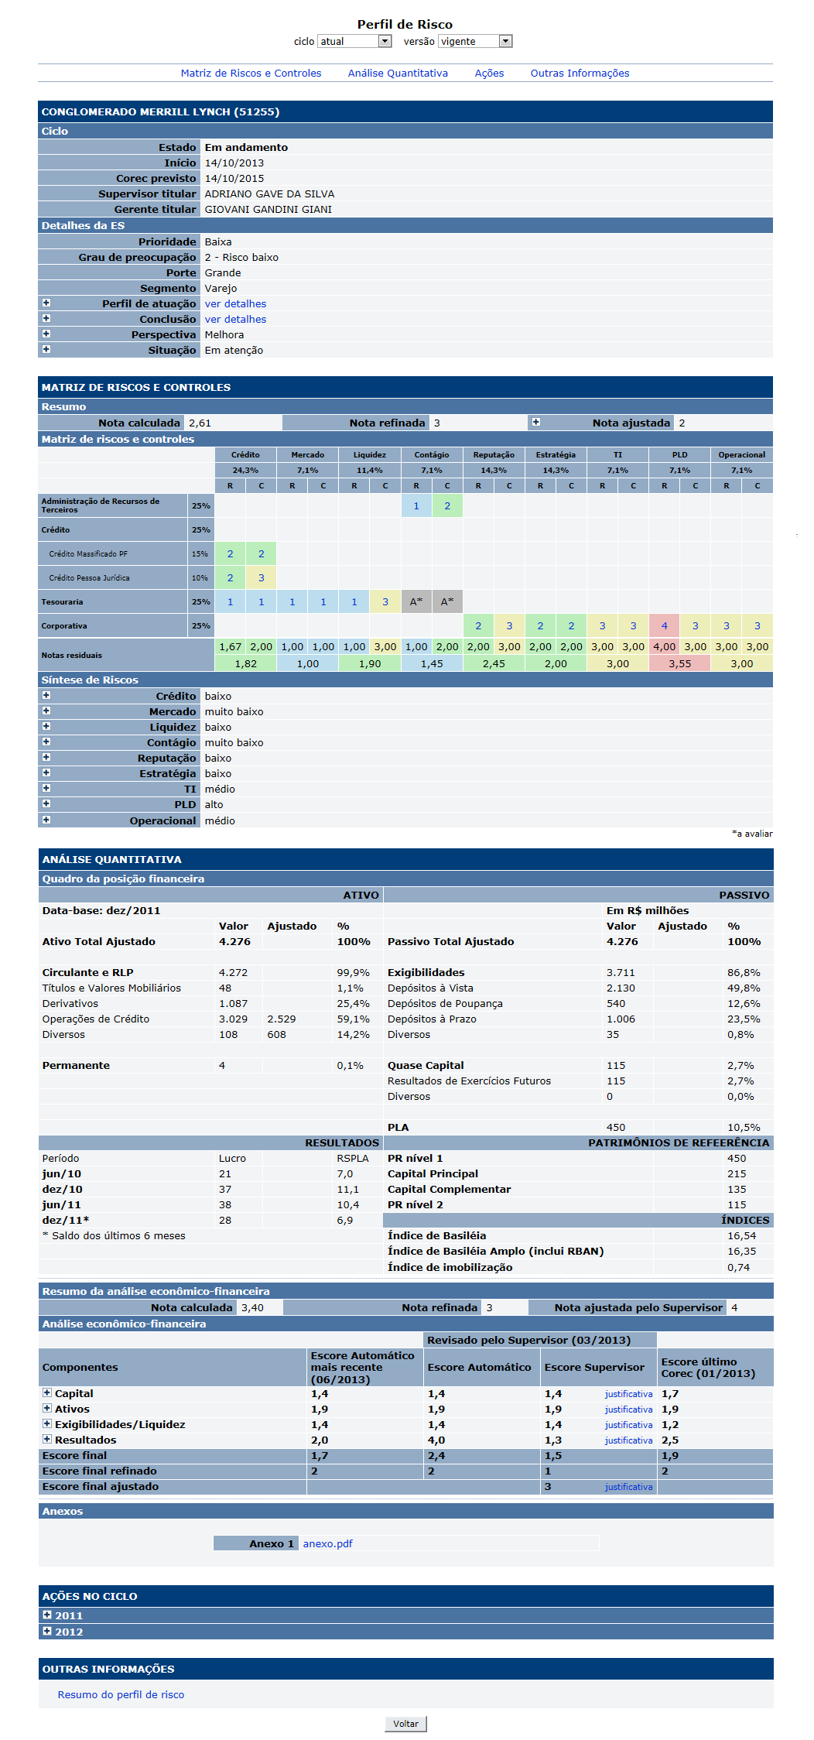
Tela com título: | Perfil de risco
Trilha: | Início - Painel de consulta - Perfil de risco
Código de tela: | [APSFW0202]
Perfil de acesso: | Usuário com perfil
 |  | Consulta tudo
 |  | Consulta somente não bloqueados
 |  | Consulta somente resumo de perfil não bloqueado
Seções: | Universo supervisionável
 | Subseção Filtro |  | (se aplica tanto a ESs Ativas como Outras ESs)
 | ESs ativas
 | Outras Ess : São ESs que tiveram ciclo de supervisão encerrado, portanto, não possuem equipe responsável, nem supervisor responsável
Objetivo: | Especificar a tela de perfil de risco acessada a partir do Painel de Consulta

Protótipo: | Ao lado.

 | Perfil de risco para o usuário com perfil consulta.
 | Perfil de risco acessado a partir do Painel de Consulta
 | Dados da tela
 | Exibe o filtro ciclo e versão abaixo do título da tela.
 | Nas seções disponíveis na tela deve exibir os dados da versão selecionada no filtro ciclo e versão.
 | Comandos da tela
 | Link nos ARCs da matriz que aciona a tela de [APSFW0402] - Consulta de ARC
 | Comando Voltar para retornar a tela Painel de consulta

Observação: | Iteração 21 - 25 a 29 de agosto
 | A matriz de riscos e controles deve exibir as notas vigentes dos ARCs.
 | Ao clicar em um ARC, a tela Consulta de ARC deve exibir os dados vigentes do ARC selecionado.
 | Observar se o ARC nunca teve nota vigente, o *A, não deve ter link.

